Sheet1
OOD |  |  |  |  | １１.プログラム機能設計書 |  |  |  |  |  |  |  |  |  |  |  |  |  |  |  |  |  |  |  |  |  |  | 2/30
システム名： 社内SNSシステム |  |  |  |  |  |  |  |  |  |  | 機能名： イベントカレンダー機能（機能ID:U005） |  |  |  |  |  |  |  |  |  |  |  |  | 作成日： 2013/1１/1２ |  |  |  | 作成者： 石橋太樹

 | 【１－１．概要説明】
 |  |  | そのユーザのスケジュールと会社のイベントを確認できる。又、左側のカレンダーの日付をクリックすることで真ん中にその日のスケジュールが表示される。 さらに真ん中のスケジュールを選択することで、右側にスケジュールの詳細内容が確認できる。 時間を選択して、タイトルを入力し、追加ボタンを押すことでスケジュールを追加することができる。また、編集及び削除もできる。

 | 【１－２．画面レイアウト定義】
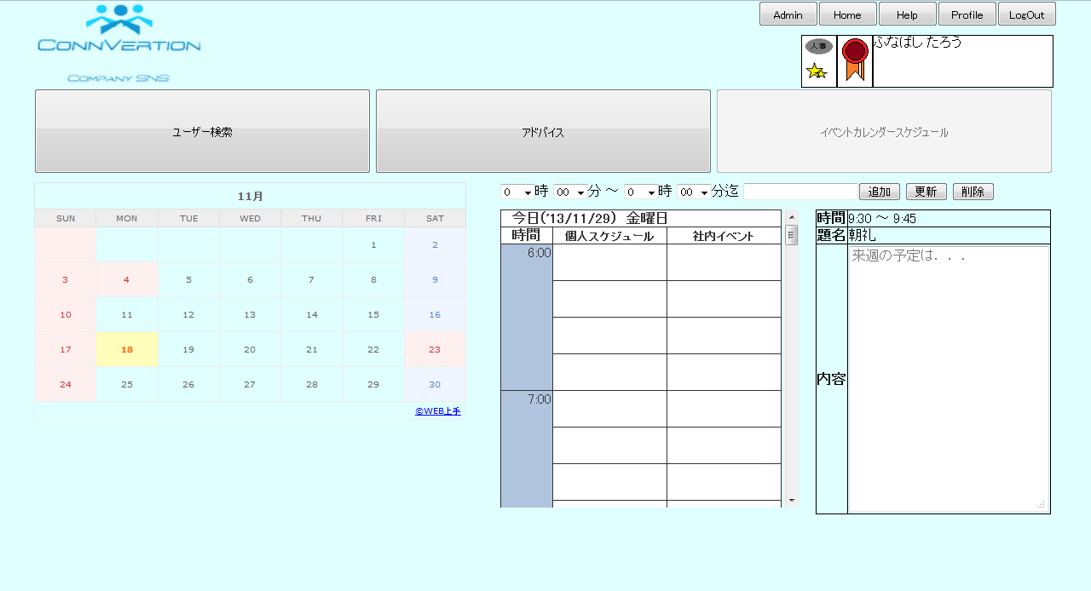

(2)
(3)
(4)
(5)
(6)
(7)
(8)
(9)
(1)

(12)
(13)

(10)
(11)

(14)

 | 【１－３．画面項目定義】
 |  | 番号 | 項目名 |  |  |  |  | 項目名（英字） | 属性 |  | 型 | 桁数 (Byte) | I/O | 必須チェック | 入力制限 |  |  |  | 表示形式 （編集仕様） | DBアクセス | 対応テーブルカラム |  | 詳細
 |  |  |  |  |  |  |  |  |  |  |  |  |  |  | かな | カタカナ | 英字 | 数値
 |  | (1) | カレンダー |  |  |  |  | calendar | label |  | data | - | O | - | - | - | - | - | - |  | スケジュール表.日付 |  | カレンダーを選択してスケジュールを確認したり、編集ができる。
 |  | (2) | 開始時間（時） |  |  |  |  | haurStart | select |  | int | - | I | - | - | - | - | - | - | - | スケジュール表.開始時間 |  | 開始時間（0-23）が選択できる。
 |  | (3) | 開始時間（分） |  |  |  |  | minuteStart | select |  | int | - | I | - | - | - | - | - | - | - | スケジュール表.開始時間 |  | 開始時間（0-59）が選択できる。
 |  | (4) | 終了時間（時） |  |  |  |  | haurFin | select |  | int | - | I | - | - | - | - | - | - | - | スケジュール表/終了時間 |  | 終了時間（0-23）が選択できる。
 |  | (5) | 終了時間（分） |  |  |  |  | minuteMin | select |  | int | - | I | - | - | - | - | - | - | - | スケジュール表/終了時間 |  | 終了時間（0-59）が選択できる。
 |  | (6) | タイトル |  |  |  |  | title | text |  | String | 30 | I | - | ○ | ○ | ○ | ○ | - |  | スケジュール表.タイトル |  | タイトルが記入できる。 （例）取引先と打ち合わせ
 |  | (7) | 追加ボタン |  |  |  |  | addButton | button |  | - | - | - | - | - | - | - | - | - | (2) | - |  | 開始・終了時間とタイトルを設定している場合にのみ、スケジュールを追加できる。
 |  | (8) | 更新ボタン |  |  |  |  | editButton | button |  | - | - | - | - | - | - | - | - | - | (3) | - |  | （1）カレンダーを押した後、（10）スケジュール（個人）を選択して編集ができる。
 |  | (9) | 削除ボタン |  |  |  |  | deleteButton | button |  | - | - | - | - | - | - | - | - | - | (4) | - |  | （10）スケジュール（個人）を選択して、スケジュールを削除できる。
 |  | (10) | スケジュール（個人） |  |  |  |  | schedule | label |  | String | - | O | - | - | - | - | - | - | (1) | スケジュール表.開始時間,終了時間,タイトル |  | 個人の1日のスケジュール内容を確認できる。
 |  | (11) | スケジュール（会社） |  |  |  |  | event | label |  | String | - | O | - | - | - | - | - | - | (1) | スケジュール表.開始時間,終了時間,タイトル |  | 会社のスケジュール（イベント）内容が確認できる。
 |  | (12) | 時間 |  |  |  |  | time | label |  | String | - | O | - | - | - | - | - | - |  | スケジュール表,開始時間,終了時間 |  | スケジュールの時間を表示する。
 |  | (13) | タイトルラベル |  |  |  |  | titleLabel | label |  | String | - | O | - | - | - | - | - | - |  | スケジュール表,タイトル |  | スケジュールのタイトルを表示する。
 |  | (14) | 内容 |  |  |  |  | content | text |  | String | 200 | I | - | ○ | ○ | ○ | ○ | - |  | スケジュール表.内容 |  | （10）スケジュール（個人）の（6）タイトルより、より細かい内容を記入できる。 （例）取引先の打ち合わせ……(6）タイトル . 株式会社○×の△□様とプロジェクトの打ち合わせ

 | 【１－４．入力パラメータ】
 |  | № | ID |  |  |  | 名称 |  |  | 説明
 |  | 1 | userId |  |  |  | ユーザID |  |  | スケジュールを取得するために使用する。

 | 【１－５．イベント詳細定義】
 |  | № | イベント／条件 |  |  |  |  |  | 処理内容 |  |  |  |  |  |  |  |  |  |  |  |  | 実施日 |  |  | 結果 | 実施日 | 結果 | 実施日 | 結果
 |  | 1 | カレンダーの日付押下時 |  |  |  |  |  | 【表示処理】
 |  |  |  |  |  |  |  |  |  | １．(10)スケジュール(個人)その日付のスケジュールを表示する。

 |  | 2 | スケジュール押下時 |  |  |  |  |  | 【表示処理】
 |  |  |  |  |  |  |  |  |  | １．(12)内容にそのスケジュールの詳細内容を表示する。

 |  | 3 | 追加ボタン押下時 |  |  |  |  |  | 【DB処理】
 |  |  |  |  |  |  |  |  |  | １．DB内の該当する「スケジュールID」に「開始時間」「終了時間」と「タイトル」を追加する。

 |  |  |  |  |  |  |  |  | 【表示処理】
 |  |  |  |  |  |  |  |  |  | １．選択した時間と記入したタイトルをスケジュールに追加する。

 |  | 4 | 更新ボタン押下時 |  |  |  |  |  | 【DB処理】
 |  |  |  |  |  |  |  |  |  | １．DB内の該当する「スケジュールID」の該当するデータを更新する。

 |  |  |  |  |  |  |  |  | 【表示処理】
 |  |  |  |  |  |  |  |  |  | １．選択したスケジュール(個人)をDBに反映する。

 |  | 5 | 削除ボタン押下時 |  |  |  |  |  | 【DB処理】
 |  |  |  |  |  |  |  |  |  | １．DB内の該当する「スケジュールID」の「開始時間」「終了時間」と「タイトル」と「内容」を削除する。

 |  |  |  |  |  |  |  |  | 【表示処理】
 |  |  |  |  |  |  |  |  |  | １．選択したスケジュール(個人)を削除する。

 | 【１－６．DBアクセス】
 |  | (1)スケジュールの表示
 |  |  |  | 取得カラム名
 |  |  |  |  |  | スケジュール表.スケジュールID
 |  |  |  |  |  | スケジュール表.日付

 |  |  |  | 検索対象テーブル名
 |  |  |  |  |  | スケジュール表.ユーザID
 |  |  |  |  |  | イベント表.イベントID

 |  | (2)スケジュールの追加
 |  |  |  | 追加カラム名
 |  |  |  |  |  | スケジュール表.スケジュールID
 |  |  |  |  |  | スケジュール表.日付
 |  |  |  |  |  | スケジュール表.開始時間
 |  |  |  |  |  | スケジュール表.終了時間
 |  |  |  |  |  | スケジュール表.タイトル

 |  |  |  | 検索対象テーブル名
 |  |  |  |  |  | スケジュール表.ユーザID

 |  | (3)スケジュールの更新
 |  |  |  | 更新カラム名
 |  |  |  |  |  | スケジュール表.スケジュールID
 |  |  |  |  |  | スケジュール表.日付
 |  |  |  |  |  | スケジュール表.開始時間
 |  |  |  |  |  | スケジュール表.終了時間
 |  |  |  |  |  | スケジュール表.タイトル
 |  |  |  |  |  | スケジュール表.内容

 |  |  |  | 検索対象テーブル名
 |  |  |  |  |  | スケジュール表.ユーザID

 |  | (4)スケジュールの削除
 |  |  |  | 削除カラム名
 |  |  |  |  |  | スケジュール表、スケジュールID
 |  |  |  |  |  | スケジュール表、日付
 |  |  |  |  |  | スケジュール表、開始時間
 |  |  |  |  |  | スケジュール表、終了時間
 |  |  |  |  |  | スケジュール表、タイトル
 |  |  |  |  |  | スケジュール表、内容

 |  |  |  | 検索対象テーブル名
 |  |  |  |  |  | スケジュール表.ユーザID

